Prueba 1
Estimación 1: | MODELO COLEMAN |  | costo: | 0.022426758474 |  |  |  | RESUMEN: | parametro | sensibilidad_media_relativa | sensibilidad_max_relativa | t_value | correlacion_alta_con | problemas_detectados | recomendacion
 |  |  |  |  |  |  |  |  | mu0 | 0.77457327934 | 9.9158585352 | 0.12252271327 | kd0 (0.977), Kn (1.000) | t-value bajo, alta correlación | FIJAR/REVISAR candidato
Params libres: | "mu0", | "kd0", | "betaS0", | "Kn", | "Yxn", | "Yes", | "Ks", |  | kd0 | 0.00093258493588 | 0.014621154336 | 0.045739405197 | mu0 (0.977), Kn (0.978) | baja sensibilidad, t-value bajo, alta correlación | FIJAR candidato fuerte
Params fijos: |  |  |  |  |  |  |  |  | betaS0 | 0.75434680645 | 5.2509167816 | 124.40268132 |  |  | ESTIMAR
 |  |  |  |  |  |  |  |  | Kn | 0.77553137674 | 9.9394154546 | 0.12237197304 | mu0 (1.000), kd0 (0.978) | t-value bajo, alta correlación | FIJAR/REVISAR candidato
Resultados: | 2.2162433097 | 0.0010143468755 | 57.718350914 | 85.92165805 | 39.474312925 | 0.38711539245 | 57.268414749 |  | Yxn | 1.7772216872 | 43.695622476 | 381.12857563 |  |  | ESTIMAR
 |  |  |  |  |  |  |  |  | Yes | 0.63807178733 | 3.9744507181 | 81.400329568 |  |  | ESTIMAR
 |  |  |  |  |  |  |  |  | Ks | 1.0039382032 | 7.7192312112 | 223.08212838 |  |  | ESTIMAR

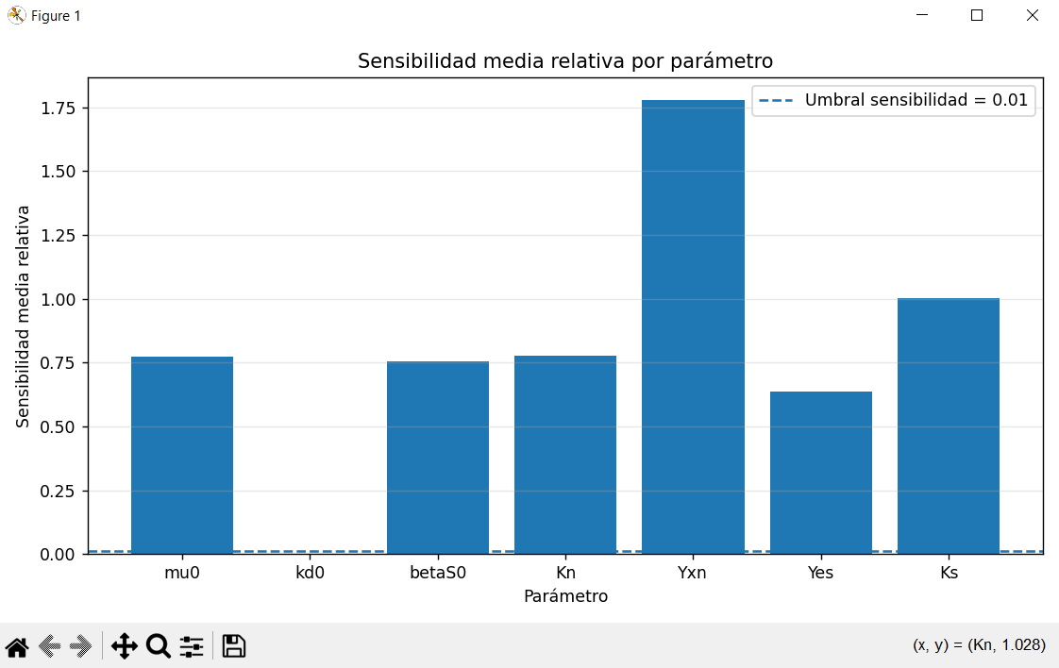
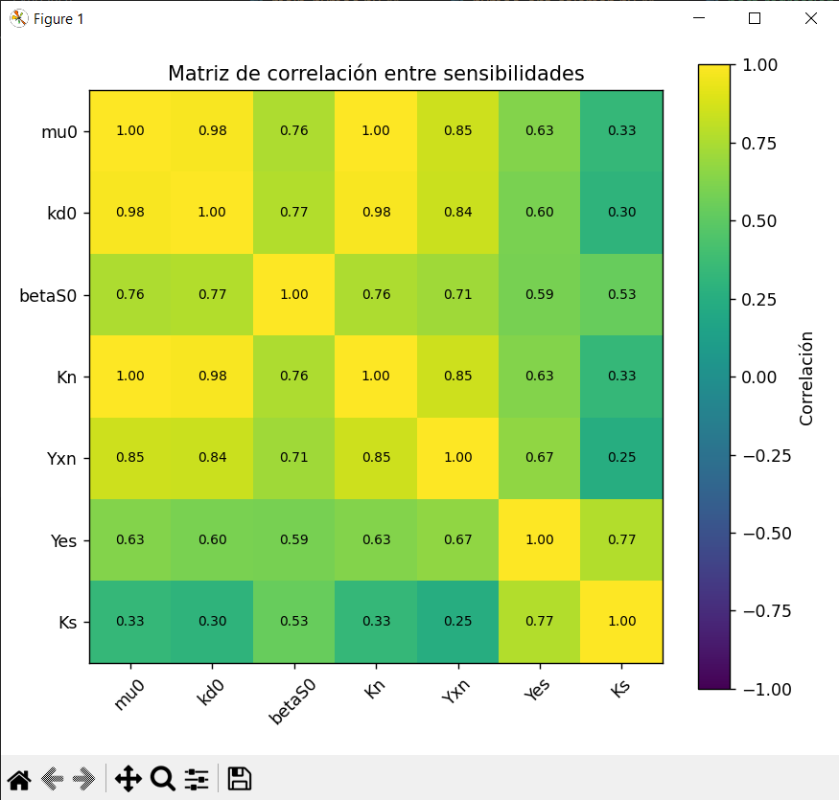
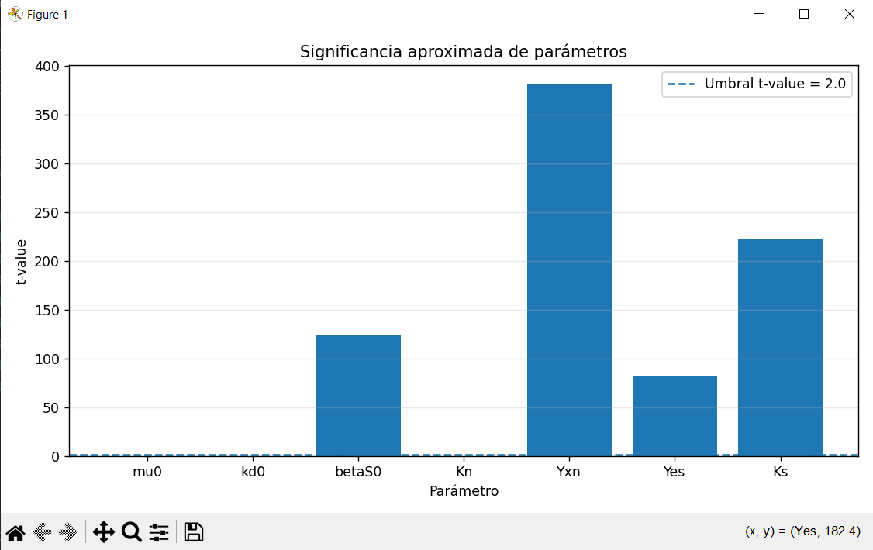

 |  |  |  |  |  |  |  |  | SIGNIFICANCIA
 |  |  |  |  |  |  |  |  | parametro | valor_estimado | sigma_parametro | IC95_inf | IC95_sup | t_value | error_relativo_95_%
 |  |  |  |  |  |  |  |  | mu0 | 2.2162433097 | 18.088428264 | -33.960613218 | 38.393099837 | 0.12252271327 | 1632.3503999
 |  |  |  |  |  |  |  |  | kd0 | 0.0010143468755 | 0.022176652081 | -0.043338957287 | 0.045367651038 | 0.045739405197 | 4372.5973073
 |  |  |  |  |  |  |  |  | betaS0 | 57.718350914 | 0.46396388167 | 56.790423151 | 58.646278678 | 124.40268132 | 1.6076823898
 |  |  |  |  |  |  |  |  | Kn | 85.92165805 | 702.13510425 | -1318.3485505 | 1490.1918665 | 0.12237197304 | 1634.3611615
 |  |  |  |  |  |  |  |  | Yxn | 39.474312925 | 0.10357216816 | 39.267168589 | 39.681457262 | 381.12857563 | 0.52475729397
 |  |  |  |  |  |  |  |  | Yes | 0.38711539245 | 0.0047556980974 | 0.37760399626 | 0.39662678865 | 81.400329568 | 2.4569925093
 |  |  |  |  |  |  |  |  | Ks | 57.268414749 | 0.2567144897 | 56.75498577 | 57.781843728 | 223.08212838 | 0.89653080436

 |  |  |  |  |  |  |  |  | FIM | mu0 | kd0 | betaS0 | Kn | Yxn | Yes | Ks
 |  |  |  |  |  |  |  |  | mu0 | 28591.825084 | -75407.948241 | 190.66777125 | -738.55575127 | 4146.6022878 | -23612.23288 | -30.188254822
 |  |  |  |  |  |  |  |  | kd0 | -75407.948241 | 206558.5458 | -546.24334073 | 1948.0716435 | -11060.485682 | 58859.909617 | 118.4015187
 |  |  |  |  |  |  |  |  | betaS0 | 190.66777125 | -546.24334073 | 13.110645064 | -4.9280105143 | 63.316400314 | -1013.5427194 | 11.87713178
 |  |  |  |  |  |  |  |  | Kn | -738.55575127 | 1948.0716435 | -4.9280105143 | 19.077649772 | -107.1177973 | 609.98798834 | 0.77844613704
 |  |  |  |  |  |  |  |  | Yxn | 4146.6022878 | -11060.485682 | 63.316400314 | -107.1177973 | 817.7615692 | -7025.5240145 | 36.913639434
 |  |  |  |  |  |  |  |  | Yes | -23612.23288 | 58859.909617 | -1013.5427194 | 609.98798834 | -7025.5240145 | 184122.72093 | -2104.3393221
 |  |  |  |  |  |  |  |  | Ks | -30.188254822 | 118.4015187 | 11.87713178 | 0.77844613704 | 36.913639434 | -2104.3393221 | 43.478869818

Prueba 2
Estimación 2: | MODELO COLEMAN |  | costo: | 0.016533225897 |  |  |  | RESUMEN: | parametro | sensibilidad_media_relativa | sensibilidad_max_relativa | t_value | correlacion_alta_con | problemas_detectados | recomendacion
 |  |  |  |  |  |  |  |  | mu0 | 5.830993265 | 62.420193807 | 0.049922409941 | betaS0 (0.999), Kn (1.000), Yes (0.995) | t-value bajo, alta correlación | FIJAR/REVISAR candidato
Params libres: | "mu0", |  | "betaS0", | "Kn", | "Yxn", | "Yes", | "Ks", |  | betaS0 | 5.9605991204 | 63.275933008 | 304.97294465 | mu0 (0.999), Kn (0.999), Yes (0.997) | alta correlación | REVISAR por correlación
Params fijos: |  | "kd0", |  |  |  |  |  |  | Kn | 5.8317730523 | 62.42883684 | 0.049907667586 | mu0 (1.000), betaS0 (0.999), Yes (0.995) | t-value bajo, alta correlación | FIJAR/REVISAR candidato
 |  |  |  |  |  |  |  |  | Yxn | 1.244327741 | 23.697344029 | 168.56328526 |  |  | ESTIMAR
Resultados: | 31.507294435 | 0.0010143468755 | 42.965017779 | 94.837460548 | 55.225198426 | 0.37054326539 | 90.33049236 |  | Yes | 2.2045658799 | 22.016673377 | 40.871742163 | mu0 (0.995), betaS0 (0.997), Kn (0.995) | alta correlación | REVISAR por correlación
 |  |  |  |  |  |  |  |  | Ks | 3.462329647 | 38.021767362 | 186.48184525 |  |  | ESTIMAR

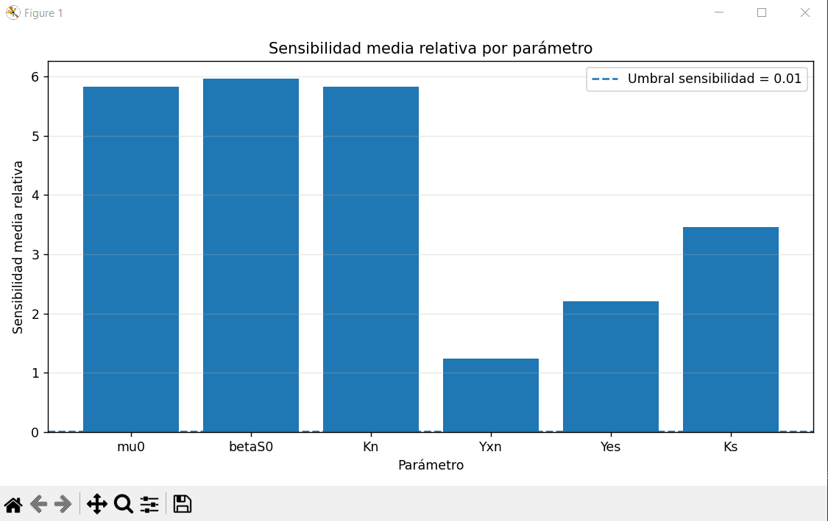
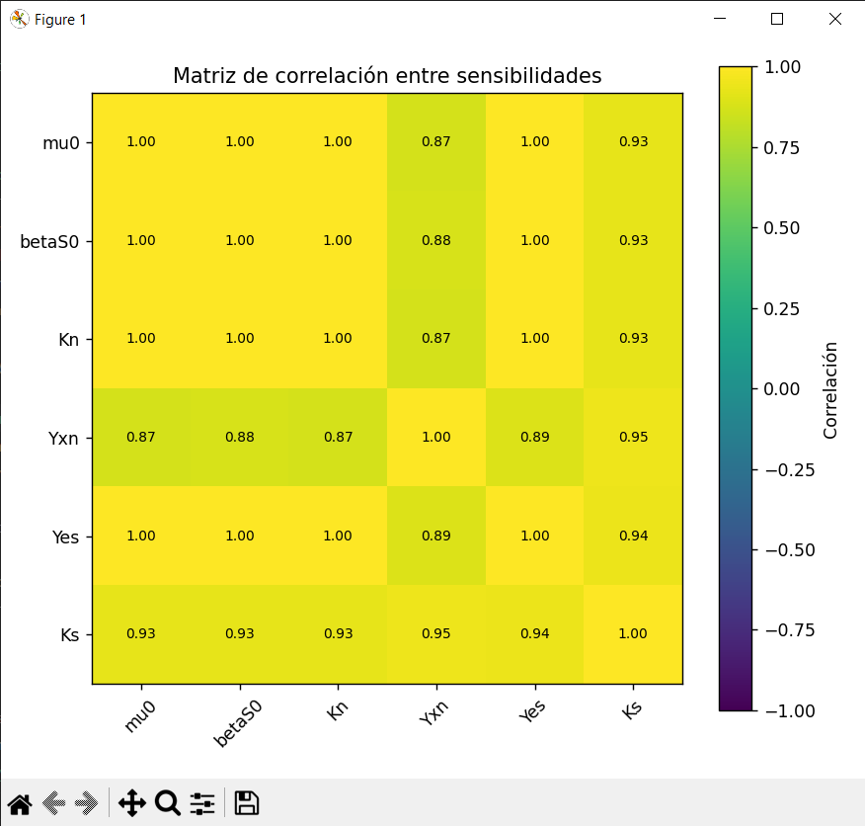
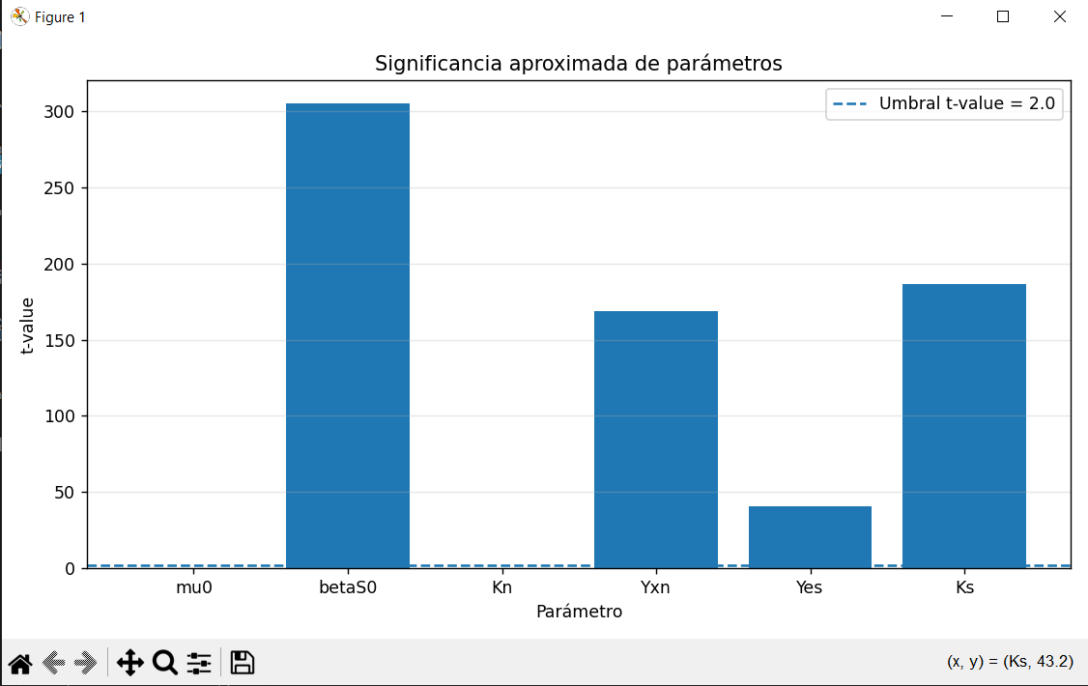

 |  |  |  |  |  |  |  |  | SIGNIFICANCIA
 |  |  |  |  |  |  |  |  | parametro | valor_estimado | sigma_parametro | IC95_inf | IC95_sup | t_value | error_relativo_95_%
 |  |  |  |  |  |  |  |  | mu0 | 31.507294435 | 631.12526964 | -1230.7432448 | 1293.7578337 | 0.049922409941 | 4006.216852
 |  |  |  |  |  |  |  |  | betaS0 | 42.965017779 | 0.14088140779 | 42.683254963 | 43.246780594 | 304.97294465 | 0.655795878
 |  |  |  |  |  |  |  |  | Kn | 94.837460548 | 1900.2583197 | -3705.6791789 | 3895.3541 | 0.049907667586 | 4007.4002588
 |  |  |  |  |  |  |  |  | Yxn | 55.225198426 | 0.32762293606 | 54.569952554 | 55.880444299 | 168.56328526 | 1.1864979951
 |  |  |  |  |  |  |  |  | Yes | 0.37054326539 | 0.0090660012463 | 0.35241126289 | 0.38867526788 | 40.871742163 | 4.8933563733
 |  |  |  |  |  |  |  |  | Ks | 90.33049236 | 0.48439295653 | 89.361706447 | 91.299278273 | 186.48184525 | 1.07249046

 |  |  |  |  |  |  |  |  | FIM | mu0 | betaS0 | Kn | Yxn | Yes | Ks
 |  |  |  |  |  |  |  |  | mu0 | 5173.6975479 | -3748.563074 | -1719.1204904 | 777.98028714 | 161260.04279 | -1012.9230896
 |  |  |  |  |  |  |  |  | betaS0 | -3748.563074 | 2871.0587644 | 1245.5823303 | -581.41956096 | -118056.98635 | 718.90319519
 |  |  |  |  |  |  |  |  | Kn | -1719.1204904 | 1245.5823303 | 571.23077697 | -258.51312283 | -53583.865202 | 336.57928906
 |  |  |  |  |  |  |  |  | Yxn | 777.98028714 | -581.41956096 | -258.51312283 | 151.03538194 | 24865.996612 | -174.45074891
 |  |  |  |  |  |  |  |  | Yes | 161260.04279 | -118056.98635 | -53583.865202 | 24865.996612 | 5072325.6236 | -31998.063019
 |  |  |  |  |  |  |  |  | Ks | -1012.9230896 | 718.90319519 | 336.57928906 | -174.45074891 | -31998.063019 | 225.02454951

Prueba 3
Estimación 3: | MODELO COLEMAN |  | costo: | 0.017228692444 |  |  |  | RESUMEN: | parametro | sensibilidad_media_relativa | sensibilidad_max_relativa | t_value | correlacion_alta_con | problemas_detectados | recomendacion
 |  |  |  |  |  |  |  |  | mu0 | 0.11211852401 | 0.34254216745 | 2.2133538663 | Yxn (0.954) | alta correlación | REVISAR por correlación
Params libres: | "mu0", |  | "betaS0", |  | "Yxn", | "Yes", | "Ks", |  | betaS0 | 1.8706492227 | 16.171899446 | 530.96742077 |  |  | ESTIMAR
Params fijos: |  | "kd0", |  | "Kn", |  |  |  |  | Yxn | 0.00011459751998 | 0.00041049603777 | 0.0045282883245 | mu0 (0.954) | baja sensibilidad, t-value bajo, alta correlación | FIJAR candidato fuerte
 |  |  |  |  |  |  |  |  | Yes | 0.58403142853 | 4.5538230685 | 118.53613106 |  |  | ESTIMAR
Resultados: | 30.498626677 | 0.0010143468755 | 38.35943845 | 94.837460548 | 90.116796808 | 0.36628562941 | 65.729818722 |  | Ks | 0.11294370377 | 0.30185106331 | 3.5329358992 |  |  | ESTIMAR

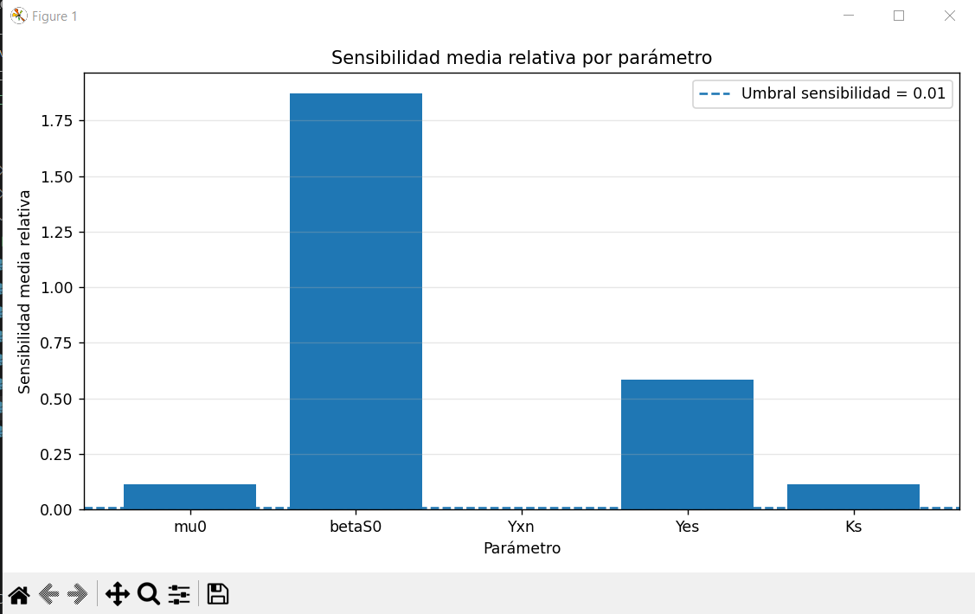
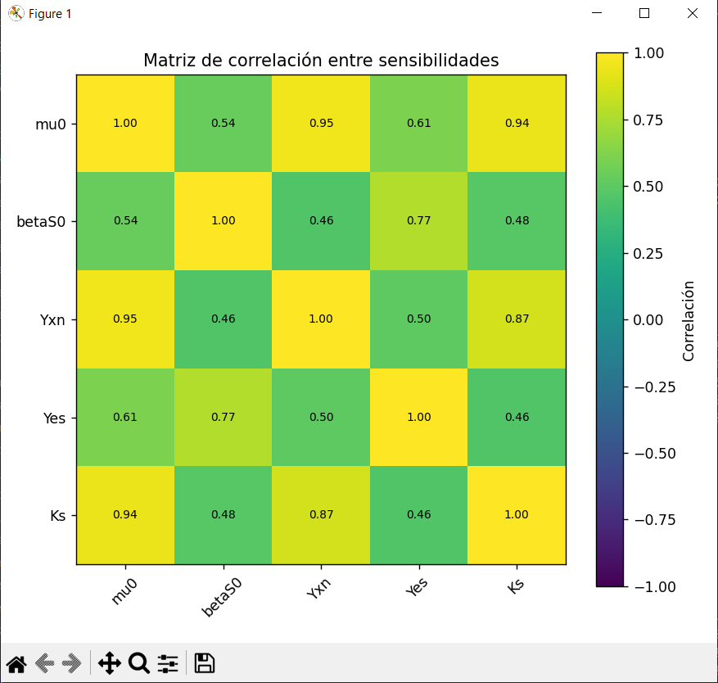
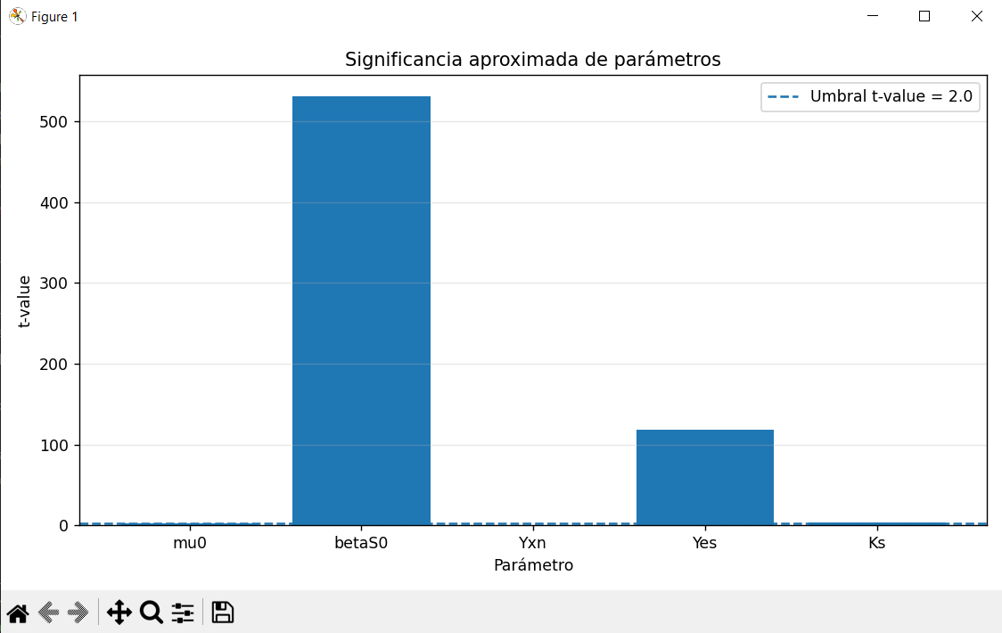

 |  |  |  |  |  |  |  |  | SIGNIFICANCIA
 |  |  |  |  |  |  |  |  | parametro | valor_estimado | sigma_parametro | IC95_inf | IC95_sup | t_value | error_relativo_95_%
 |  |  |  |  |  |  |  |  | mu0 | 30.498626677 | 13.779372174 | 2.9398823282 | 58.057371025 | 2.2133538663 | 90.360607514
 |  |  |  |  |  |  |  |  | betaS0 | 38.35943845 | 0.0722444296 | 38.214949591 | 38.503927309 | 530.96742077 | 0.37667094472
 |  |  |  |  |  |  |  |  | Yxn | 90.116796808 | 19900.852232 | -39711.587667 | 39891.82126 | 0.0045282883245 | 44166.798947
 |  |  |  |  |  |  |  |  | Yes | 0.36628562941 | 0.003090075795 | 0.36010547782 | 0.372465781 | 118.53613106 | 1.687249265
 |  |  |  |  |  |  |  |  | Ks | 65.729818722 | 18.604871585 | 28.520075553 | 102.93956189 | 3.5329358992 | 56.61014117

 |  |  |  |  |  |  |  |  | FIM | mu0 | betaS0 | Yxn | Yes | Ks
 |  |  |  |  |  |  |  |  | mu0 | 0.55301883943 | -1.2077905599 | 0.00020479372723 | 117.16339759 | -0.22950366435
 |  |  |  |  |  |  |  |  | betaS0 | -1.2077905599 | 234.5845848 | -0.00083183639673 | 843.84898186 | 0.493427204
 |  |  |  |  |  |  |  |  | Yxn | 0.00020479372723 | -0.00083183639673 | 8.0222742569E-08 | 0.039920184456 | -8.2869851547E-05
 |  |  |  |  |  |  |  |  | Yes | 117.16339759 | 843.84898186 | 0.039920184456 | 202742.70316 | -31.72188197
 |  |  |  |  |  |  |  |  | Ks | -0.22950366435 | 0.493427204 | -8.2869851547E-05 | -31.72188197 | 0.10117397321

Prueba 4
Estimación 4: | MODELO COLEMAN |  | costo: | 0.019343289258 |  |  |  | RESUMEN: | parametro | sensibilidad_media_relativa | sensibilidad_max_relativa | t_value | correlacion_alta_con | problemas_detectados | recomendacion
 |  |  |  |  |  |  |  |  | mu0 | 0.28522284812 | 5.3775186468 | 109.60714877 |  |  | ESTIMAR
Params libres: | "mu0", |  | "betaS0", |  |  | "Yes", | "Ks", |  | betaS0 | 1.5686292405 | 10.719926454 | 397.46048449 |  |  | ESTIMAR
Params fijos: |  | "kd0", |  | "Kn", | "Yxn", |  |  |  | Yes | 0.31022901192 | 1.3670340701 | 53.530198217 |  |  | ESTIMAR
 |  |  |  |  |  |  |  |  | Ks | 0.15664265952 | 2.6812614908 | 53.026230457 |  |  | ESTIMAR
Resultados: | 19.79068178 | 0.00101435 | 40.28253431 | 94.83746055 | 90.11679681 | 0.36558237 | 36.79611139

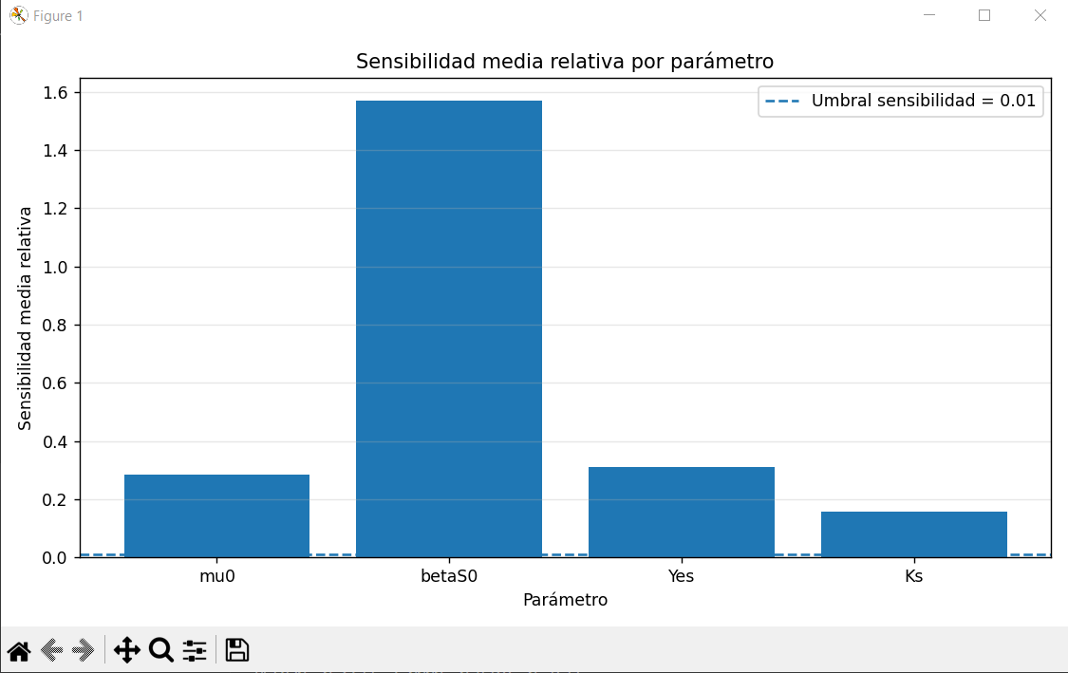
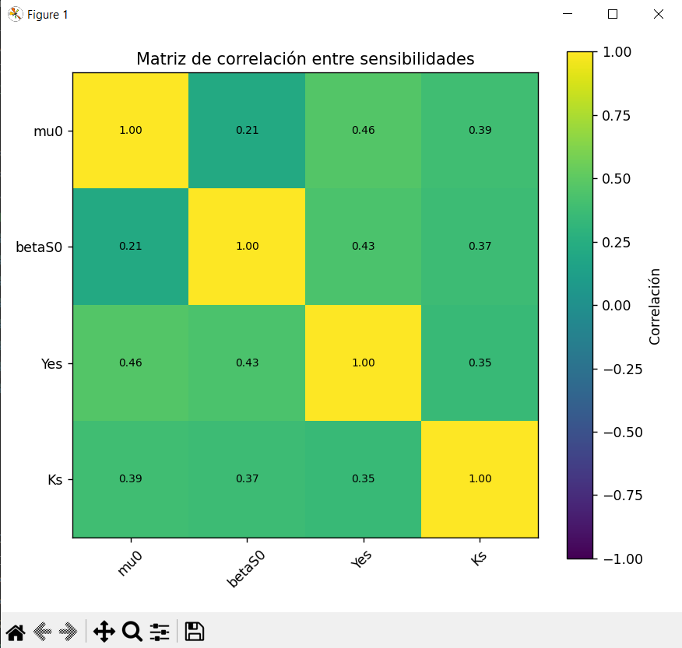
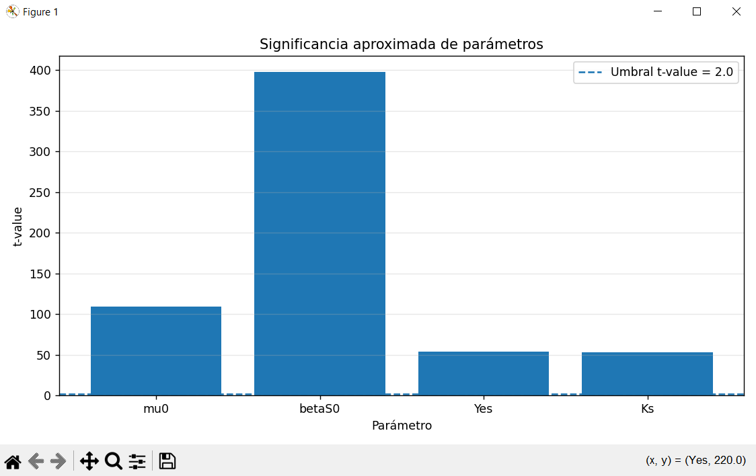

 |  |  |  |  |  |  |  |  | SIGNIFICANCIA
 |  |  |  |  |  |  |  |  | parametro | valor_estimado | sigma_parametro | IC95_inf | IC95_sup | t_value | error_relativo_95_%
 |  |  |  |  |  |  |  |  | mu0 | 19.790681777 | 0.1805601368 | 19.429561503 | 20.15180205 | 109.60714877 | 1.8246985004
 |  |  |  |  |  |  |  |  | betaS0 | 40.282534308 | 0.10134978414 | 40.07983474 | 40.485233876 | 397.46048449 | 0.50319467672
 |  |  |  |  |  |  |  |  | Yes | 0.36558236679 | 0.00682946036 | 0.35192344607 | 0.37924128751 | 53.530198217 | 3.736208844
 |  |  |  |  |  |  |  |  | Ks | 36.796111391 | 0.69392282034 | 35.40826575 | 38.183957032 | 53.026230457 | 3.7717182284

 |  |  |  |  |  |  |  |  | FIM | mu0 | betaS0 | Yes | Ks
 |  |  |  |  |  |  |  |  | mu0 | 39.024553615 | -24.673102861 | 145.46188404 | 0.76300463158
 |  |  |  |  |  |  |  |  | betaS0 | -24.673102861 | 146.74463597 | 622.80746807 | 5.3529310394
 |  |  |  |  |  |  |  |  | Yes | 145.46188404 | 622.80746807 | 26269.496648 | 5.876504546
 |  |  |  |  |  |  |  |  | Ks | 0.76300463158 | 5.3529310394 | 5.876504546 | 2.3891995301

